关系图
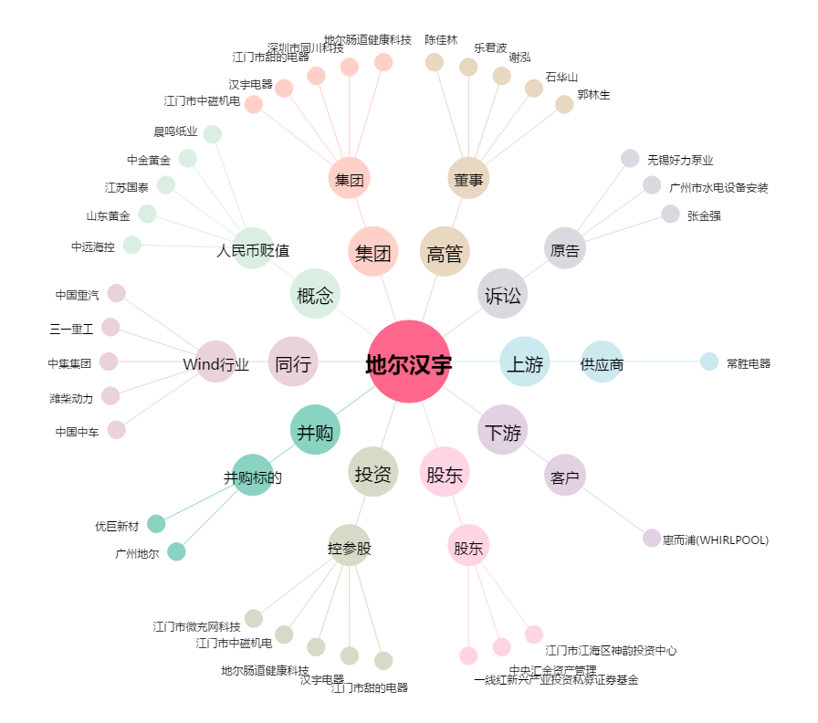
地尔汉宇[300403.SZ] - 关系概览图

